Tutorial
 | Acessando pela primeira vez?
> | Caso apareça a mensagem abaixo no seu Excel, clique no botão "Habilitar Edição" para permitir que você utilize a planilha.

> | Assista o nosso vídeo tutorial para te ajudar a utilizar melhor a nossa planilha.
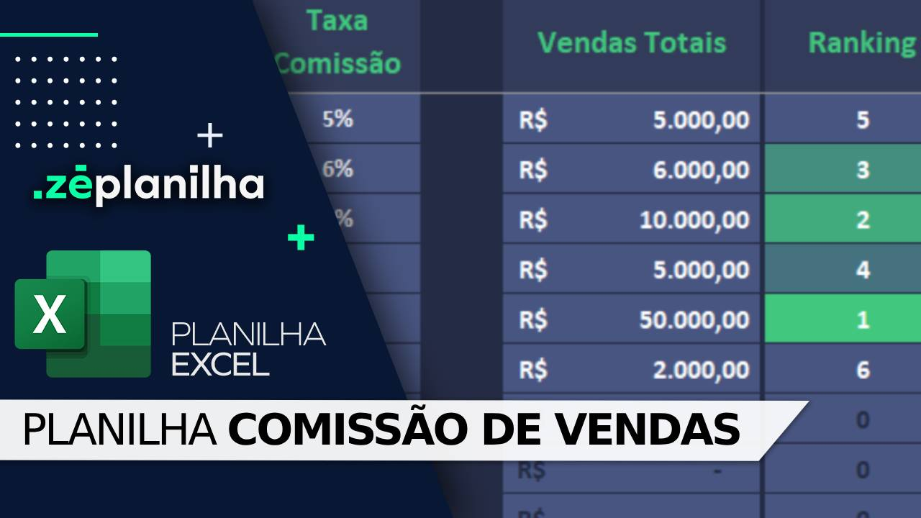

Já assisti ao vídeo e quero acessar a planilha

AJUDA
Clique aqui para retornar
Perguntas Frequentes

Na versão desbloqueada é possível inserir o logotipo?
Sim. A planilha é enviada 100% desbloqueada. Você pode editar tudo!
Precisa de mais linhas para lançar?
A planilha suporta até 10 vendas, pois é uma versão demonstrativa. Para acessar a versão desbloqueada com 500 linhas (e possibilidade de aumentar), realize a compra através deste link no botão abaixo.
ou acesse: https://plancomissaodevendas.zeplanilha.com

Após o pagamento, em quanto tempo recebo a planilha?
Você recebe imediatamente a planilha após a confirmação do pagamento. Nosso sistema é automizado.


Comprar versão desbloqueada
Tem mensalidade?
Não temos mensalidade. Pagamento único.

ou compre via QR Code
Posso pagar por PIX?
Sim. Temos também Cartão de Crédito.

 100% desbloqueada. Você poderá editar tudo. Inserir logotipo, alterar textos e fórmulas, etc.  Não é necessário fazer uma assinatura mensal. Pagamento Único.  O envio é imediato após o pagamento. Nosso sistema é automatizado e irá enviar para seu email.  Você não deve utilizar em Google Drive / Google Sheets / Excel Online / Numbers / LibreOffice.  Vitalícia, portanto não expira.
Resumo da Planilha Desbloqueada

Há alguma planilha profissional para Fluxo de Caixa?
Sim. Conheça clicando no botão abaixo.
Conheça nossa versão Profissional

Vendedores
Controle de Vendas e Comissões
Vendas
Vendedores
desenvolvido por
VEJA NOSSO TUTORIAL

Cadastro
Controle
AUTOMÁTICO - NÃO ALTERAR
 |  |  |  |  |  |  |  | QUERO ANÁLISE DE UM PERÍODO ESPECÍFICO: |  | Este ano | <- Escolha uma opção
 |  |  |  |  |  |  |  | Período analisado: 01/01/2024 a 31/12/2024
 | Vendedor | Taxa Comissão | c_3 | Vendas Totais | Ranking | Total em Comissão |  | Vendas | Ranking | Comissão |  |  | desempate | rank | valor | desempate | rank | valor
1 |  |  | c_3 | R$ - | 0 | R$ - |  | R$ - | 0 | R$ - |  |  | 0 | 1 | 0 | 0 | 1 | 0
2 |  |  | c_4 | R$ - | 0 | R$ - |  | R$ - | 0 | R$ - |  |  | 0 | 2 | 0 | 0 | 2 | 0
3 |  |  | c_5 | R$ - | 0 | R$ - |  | R$ - | 0 | R$ - |  |  | 0 | 3 | 0 | 0 | 3 | 0
4 |  |  | c_6 | R$ - | 0 | R$ - |  | R$ - | 0 | R$ - |  |  | 0 | 4 | 0 | 0 | 4 | 0
5 |  |  | c_7 | R$ - | 0 | R$ - |  | R$ - | 0 | R$ - |  |  | 0 | 5 | 0 | 0 | 5 | 0
6 |  |  | c_8 | R$ - | 0 | R$ - |  | R$ - | 0 | R$ - |  |  | 0 | 6 | 0 | 0 | 6 | 0
7 |  |  | c_9 | R$ - | 0 | R$ - |  | R$ - | 0 | R$ - |  |  | 0 | 7 | 0 | 0 | 7 | 0
8 |  |  | c_10 | R$ - | 0 | R$ - |  | R$ - | 0 | R$ - |  |  | 0 | 8 | 0 | 0 | 8 | 0
9 |  |  | c_11 | R$ - | 0 | R$ - |  | R$ - | 0 | R$ - |  |  | 0 | 9 | 0 | 0 | 9 | 0
10 |  |  | c_12 | R$ - | 0 | R$ - |  | R$ - | 0 | R$ - |  |  | 0 | 10 | 0 | 0 | 10 | 0
11 |  |  | c_13 | R$ - | 0 | R$ - | c_7 | R$ - | 0 | R$ - |  |  | 0 | 11 | 0 | 0 | 11 | 0
12 |  |  | c_14 | R$ - | 0 | R$ - | c_7 | R$ - | 0 | R$ - |  |  | 0 | 12 | 0 | 0 | 12 | 0
13 |  |  | c_15 | R$ - | 0 | R$ - | c_7 | R$ - | 0 | R$ - |  |  | 0 | 13 | 0 | 0 | 13 | 0
14 |  |  | c_16 | R$ - | 0 | R$ - | c_7 | R$ - | 0 | R$ - |  |  | 0 | 14 | 0 | 0 | 14 | 0
15 |  |  | c_17 | R$ - | 0 | R$ - | c_7 | R$ - | 0 | R$ - |  |  | 0 | 15 | 0 | 0 | 15 | 0
16 |  |  | c_18 | R$ - | 0 | R$ - | c_7 | R$ - | 0 | R$ - |  |  | 0 | 16 | 0 | 0 | 16 | 0
17 |  |  | c_19 | R$ - | 0 | R$ - | c_7 | R$ - | 0 | R$ - |  |  | 0 | 17 | 0 | 0 | 17 | 0
18 |  |  | c_20 | R$ - | 0 | R$ - | c_7 | R$ - | 0 | R$ - |  |  | 0 | 18 | 0 | 0 | 18 | 0
19 |  |  | c_21 | R$ - | 0 | R$ - | c_7 | R$ - | 0 | R$ - |  |  | 0 | 19 | 0 | 0 | 19 | 0
20 |  |  | c_22 | R$ - | 0 | R$ - | c_7 | R$ - | 0 | R$ - |  |  | 0 | 20 | 0 | 0 | 20 | 0
21 |  |  | c_23 | R$ - | 0 | R$ - | c_7 | R$ - | 0 | R$ - |  |  | 0 | 21 | 0 | 0 | 21 | 0
22 |  |  | c_24 | R$ - | 0 | R$ - | c_7 | R$ - | 0 | R$ - |  |  | 0 | 22 | 0 | 0 | 22 | 0
23 |  |  | c_25 | R$ - | 0 | R$ - | c_7 | R$ - | 0 | R$ - |  |  | 0 | 23 | 0 | 0 | 23 | 0
24 |  |  | c_26 | R$ - | 0 | R$ - | c_7 | R$ - | 0 | R$ - |  |  | 0 | 24 | 0 | 0 | 24 | 0
25 |  |  | c_27 | R$ - | 0 | R$ - | c_7 | R$ - | 0 | R$ - |  |  | 0 | 25 | 0 | 0 | 25 | 0
26 |  |  | c_28 | R$ - | 0 | R$ - | c_7 | R$ - | 0 | R$ - |  |  | 0 | 26 | 0 | 0 | 26 | 0
27 |  |  | c_29 | R$ - | 0 | R$ - | c_7 | R$ - | 0 | R$ - |  |  | 0 | 27 | 0 | 0 | 27 | 0
28 |  |  | c_30 | R$ - | 0 | R$ - | c_7 | R$ - | 0 | R$ - |  |  | 0 | 28 | 0 | 0 | 28 | 0
29 |  |  | c_31 | R$ - | 0 | R$ - | c_7 | R$ - | 0 | R$ - |  |  | 0 | 29 | 0 | 0 | 29 | 0
30 |  |  | c_32 | R$ - | 0 | R$ - | c_7 | R$ - | 0 | R$ - |  |  | 0 | 30 | 0 | 0 | 30 | 0
 |  | c_2 | c_2 | c_2 | c_2 | c_2 | c_2 | c_2 | c_2 | c_2 | c_2 | c_2
 |  | c_2 | c_2 | c_2 | c_2 | c_2 | c_2 | c_2 | c_2 | c_2 | c_2 | c_2

Vendas
Controle de Vendas e Comissões
Vendas
Vendedores
desenvolvido por
VEJA NOSSO TUTORIAL

 |  | OPCIONAL | OPCIONAL | OPCIONAL |  |  | OPCIONAL | AUTOMÁTICO
 | Data | NF | Descrição | Quantidade | Valor Total Venda | Vendedor | Comissão Especial? | Valor Comissão | c_7 | c_8 | c_9 | c_10 | c_11 | c_12 | c_2 | c_3 | c_4 | c_5 | c_6 | c_7 | c_8 | c_9 | c_10
1 |  |  |  |  |  |  |  |  | c_7 | c_8 | c_9 | c_10 | c_11 | c_12 | 0 | 0 | 0 | 0 | 0 | #REF! | #REF! | #REF! | #REF!
2 |  |  |  |  |  |  |  |  | c_7 | c_8 | c_9 | c_10 | c_11 | c_12 | 0 | 0 | 0 | 0 | 0 | #REF! | #REF! | #REF! | #REF!
3 |  |  |  |  |  |  |  |  | c_7 | c_8 | c_9 | c_10 | c_11 | c_12 | 0 | 0 | 0 | 0 | 0 | #REF! | #REF! | #REF! | #REF!
4 |  |  |  |  |  |  |  |  | c_7 | c_8 | c_9 | c_10 | c_11 | c_12 | 0 | 0 | 0 | 0 | 0 | #REF! | #REF! | #REF! | #REF!
5 |  |  |  |  |  |  |  |  | c_7 | c_8 | c_9 | c_10 | c_11 | c_12 | 0 | 0 | 0 | 0 | 0 | #REF! | #REF! | #REF! | #REF!
6 |  |  |  |  |  |  |  |  | c_7 | c_8 | c_9 | c_10 | c_11 | c_12 | 0 | 0 | 0 | 0 | 0 | #REF! | #REF! | #REF! | #REF!
7 |  |  |  |  |  |  |  |  | c_7 | c_8 | c_9 | c_10 | c_11 | c_12 | 0 | 0 | 0 | 0 | 0 | #REF! | #REF! | #REF! | #REF!
8 |  |  |  |  |  |  |  |  | c_7 | c_8 | c_9 | c_10 | c_11 | c_12 | 0 | 0 | 0 | 0 | 0 | #REF! | #REF! | #REF! | #REF!
9 |  |  |  |  |  |  |  |  | c_7 | c_8 | c_9 | c_10 | c_11 | c_12 | 0 | 0 | 0 | 0 | 0 | #REF! | #REF! | #REF! | #REF!
10 |  |  |  |  |  |  |  |  | c_7 | c_8 | c_9 | c_10 | c_11 | c_12 | 0 | 0 | 0 | 0 | 0 | #REF! | #REF! | #REF! | #REF!
Precisa de mais linhas para lançar? Clique aqui
 |  |  |  |  |  |  |  |  |  | c_8 | c_9 | c_10 | c_11 | c_12 | 0 | 0 | 0 | 0 | 0 | 0 | #REF! | #REF! | #REF!
 |  |  |  |  |  |  |  |  |  | c_8 | c_9 | c_10 | c_11 | c_12 | 0 | 0 | 0 | 0 | 0 | 0 | #REF! | #REF! | #REF!
 |  |  |  |  |  |  |  |  |  | c_8 | c_9 | c_10 | c_11 | c_12 | 0 | 0 | 0 | 0 | 0 | 0 | #REF! | #REF! | #REF!
 |  |  |  |  |  |  |  |  |  | c_8 | c_9 | c_10 | c_11 | c_12 | 0 | 0 | 0 | 0 | 0 | 0 | #REF! | #REF! | #REF!
 |  |  |  |  |  |  |  |  |  | c_8 | c_9 | c_10 | c_11 | c_12 | 0 | 0 | 0 | 0 | 0 | 0 | #REF! | #REF! | #REF!
 |  |  |  |  |  |  |  |  |  | c_8 | c_9 | c_10 | c_11 | c_12 | 0 | 0 | 0 | 0 | 0 | 0 | #REF! | #REF! | #REF!
 |  |  |  |  |  |  |  |  |  | c_8 | c_9 | c_10 | c_11 | c_12 | 0 | 0 | 0 | 0 | 0 | 0 | #REF! | #REF! | #REF!
 |  |  |  |  |  |  |  |  |  | c_8 | c_9 | c_10 | c_11 | c_12 | 0 | 0 | 0 | 0 | 0 | 0 | #REF! | #REF! | #REF!
 |  |  |  |  |  |  |  |  |  | c_8 | c_9 | c_10 | c_11 | c_12 | 0 | 0 | 0 | 0 | 0 | 0 | #REF! | #REF! | #REF!
 |  |  |  |  |  |  |  |  |  | c_8 | c_9 | c_10 | c_11 | c_12 | 0 | 0 | 0 | 0 | 0 | 0 | #REF! | #REF! | #REF!
 |  |  |  |  |  |  |  |  |  | c_8 | c_9 | c_10 | c_11 | c_12 | 0 | 0 | 0 | 0 | 0 | 0 | #REF! | #REF! | #REF!
 |  |  |  |  |  |  |  |  |  | c_8 | c_9 | c_10 | c_11 | c_12 | 0 | 0 | 0 | 0 | 0 | 0 | #REF! | #REF! | #REF!
 |  |  |  |  |  |  |  |  |  | c_8 | c_9 | c_10 | c_11 | c_12 | 0 | 0 | 0 | 0 | 0 | 0 | #REF! | #REF! | #REF!
 |  |  |  |  |  |  |  |  |  | c_8 | c_9 | c_10 | c_11 | c_12 | 0 | 0 | 0 | 0 | 0 | 0 | #REF! | #REF! | #REF!
 |  |  |  |  |  |  |  |  |  | c_8 | c_9 | c_10 | c_11 | c_12 | 0 | 0 | 0 | 0 | 0 | 0 | #REF! | #REF! | #REF!
 |  |  |  |  |  |  |  |  |  | c_8 | c_9 | c_10 | c_11 | c_12 | 0 | 0 | 0 | 0 | 0 | 0 | #REF! | #REF! | #REF!
 |  |  |  |  |  |  |  |  |  | c_8 | c_9 | c_10 | c_11 | c_12 | 0 | 0 | 0 | 0 | 0 | 0 | #REF! | #REF! | #REF!
 |  |  |  |  |  |  |  |  |  | c_8 | c_9 | c_10 | c_11 | c_12 | 0 | 0 | 0 | 0 | 0 | 0 | #REF! | #REF! | #REF!
 |  |  |  |  |  |  |  |  |  | c_8 | c_9 | c_10 | c_11 | c_12 | 0 | 0 | 0 | 0 | 0 | 0 | #REF! | #REF! | #REF!
 |  |  |  |  |  |  |  |  |  | c_8 | c_9 | c_10 | c_11 | c_12 | 0 | 0 | 0 | 0 | 0 | 0 | #REF! | #REF! | #REF!
 |  |  |  |  |  |  |  |  |  | c_8 | c_9 | c_10 | c_11 | c_12
 |  |  |  |  |  |  |  |  |  | c_8 | c_9 | c_10 | c_11 | c_12

